MODELO FLUJO CIRCULAR
 | CARACTERÍSTICAS
 | INTERCAMBIO FÍSICO
 | INTERCAMBIO MONETARIO
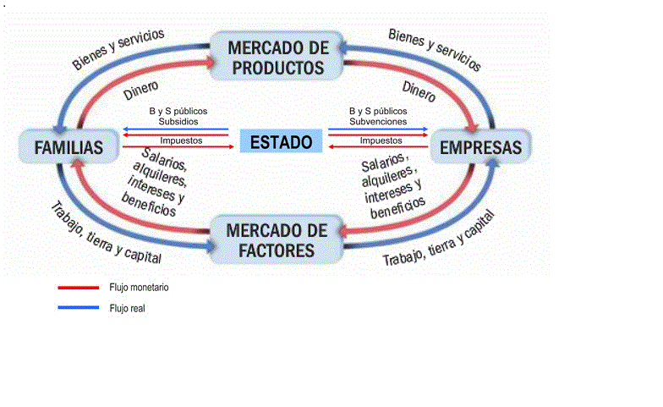
 | TIEMPO

Si no hay recursos, las empresas no puede producir
Empresas compra los recursos y genera ganancias
Familia compra los bys
Gobierno interactua como una empresa y consumidor
Familia proporciona mano de obra a empresas
Gobierno es el regulador

MODELO MICHAEL PORTER
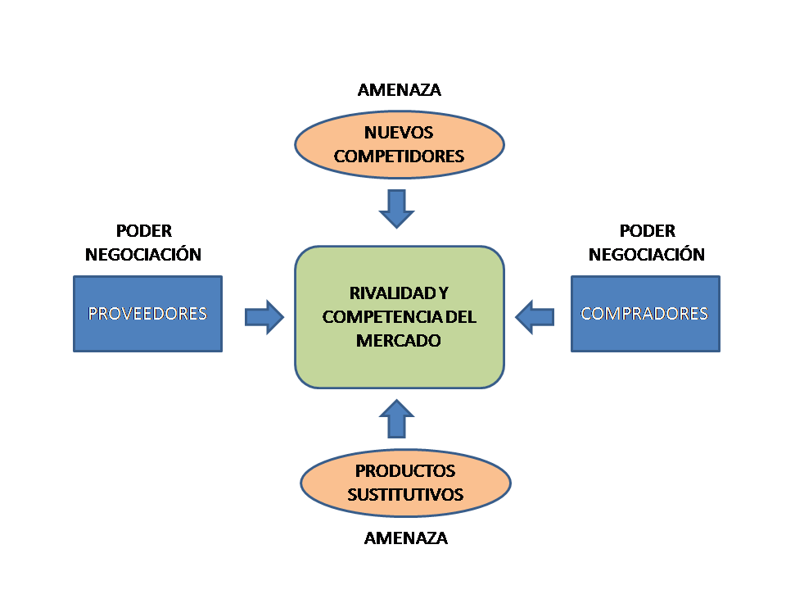
MODELO MICHAEL PORTER

